画面レイアウト
画面レイアウト

業務機能名 | 基本給_マスタ機能 | 画面名称 | 基本給_マスタ機能 |  |  |  | 作成日 | 2022-04-25 |  | 作成者 | 孫曄
画面ID | baseSalaryInfo | 備考 |  |  |  |  | 更新日 |  |  | 更新者
１）基本給料一覧表 |  |  |  | 項番 |  | 項目名称 |  |  | コントロール種別
 |  |  |  | 2 |  | 検索 |  |  | ボタン
 |  |  |  | 3 |  | 社員ID |  |  | ラベル
 |  |  |  | 4 |  | 社員ID_値 |  |  | ラベル
 |  |  |  | 5 |  | 基本給ID |  |  | ラベル
 |  |  |  | 6 |  | 基本給ID＿値 |  |  | ラベル
 |  |  |  |  | 7 | 対象年月 |  |  | ラベル
 |  |  |  |  | 8 | 対象年月_値 |  |  | select
 |  |  |  | 9 |  | 基本給 |  |  | ラベル
 |  |  |  | 10 |  | 基本給＿値 |  |  | ラベル
 |  |  |  | 11 |  | 残業不足時間 |  |  | ラベル
 |  |  |  | 12 |  | 残業不足時間＿値 |  |  | ラベル
 |  |  |  | 13 |  | 残業加算時間 |  |  | ラベル
 |  |  |  | 14 |  | 残業加算時間＿値 |  |  | ラベル
 |  |  |  |  | 15 | 稼働開始時間 |  |  | ラベル
 |  |  |  |  | 16 | 稼働開始時間＿値 |  |  | ラベル
 |  |  |  |  | 17 | 稼働結束時間 |  |  | ラベル
 |  |  |  |  | 18 | 稼働結束時間＿値 |  |  | ラベル
 |  |  |  |  | 19 | 利用ステータス |  |  | ラベル
 |  |  |  |  | 20 | 利用ステータス＿値 |  |  | ラベル
 |  |  |  |  | 21 | 作成日 |  |  | ラベル
 |  |  |  |  | 22 | 作成日＿値 |  |  | ラベル
 |  |  |  |  | 23 | 更新日 |  |  | ラベル
 |  |  |  |  | 24 | 更新日＿値 |  |  | ラベル
 |  |  |  | 25 |  | 更新 |  |  | ボタン
 |  |  |  | 26 |  | 新規 |  |  | ボタン
 |  |  |  | 27 |  | 登録 |  |  | ボタン

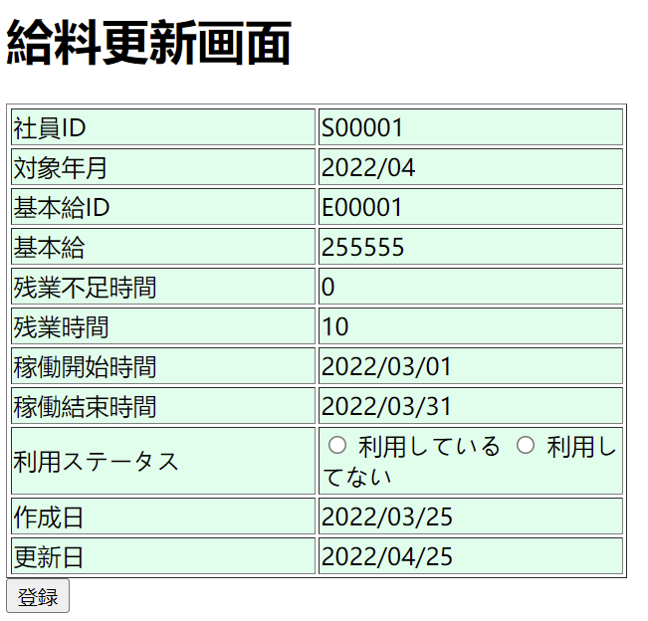
2）基本給料更新 |  |  |  | 項番 |  | 項目名称 |  |  | コントロール種別
 |  |  |  | 1 |  | 検索 |  |  | ボタン
 |  |  |  | 2 |  | 社員ID |  |  | テキスト
 |  |  |  | 4 |  | 基本給ID |  |  | テキスト
 |  |  |  | 5 | 7 | 対象年月 |  |  | select
 |  |  |  | 6 |  | 基本給 |  |  | ラベル
 |  |  |  | 7 |  | 残業不足時間 |  |  | ラベル
 |  |  |  | 8 |  | 残業加算時間 |  |  | ラベル
 |  |  |  |  | 9 | 稼働開始時間 |  |  | ラベル
 |  |  |  |  | 10 | 稼働結束時間 |  |  | ラベル
 |  |  |  |  | 11 | 利用ステータス |  |  | radio
 |  |  |  |  | 12 | 作成日 |  |  | ラベル
 |  |  |  |  | 13 | 更新日 |  |  | ラベル
 |  |  |  | 14 |  | 更新 |  |  | ボタン
 |  |  |  | 15 |  | 新規 |  |  | ボタン
 |  |  |  | 16 |  | 登録 |  |  | ボタン

